別紙①
図面作成時の注意点

 | 客室面積

 |  | ・客室の床面積の算定は、壁、柱等の内側で測定（いわゆる内法）によって行う。 ・床面積とは、宿泊者が専有して利用し得る部分の面積であって、これには共同の廊下、 客室の押入、床の間等は含まれないが、客室に附属する浴室、便所、板間等は含まれる。

⑥
③
①
 |  |  | 共同廊下
 |  |  |  |  |  | 客室出入口
 |  |  |  |  |  |  |  | 下駄箱
⑤
④
②
 |  |  |  |  |  |  |  |  |  |  | 踏込み | ① | 0.95 | ｍ | × | ② | 0.80 | ｍ | ＝ | 0.76 | ㎡

 | 押入 |  |  |  |  |  |  |  |  |  | 板の間 | ③ | 1.50 | ｍ | × | ④ | 0.80 | ｍ | ＝ | 1.20 | ㎡

⑧
 |  |  |  |  |  |  |  |  |  |  | トイレ | ⑤ | 0.80 | ｍ | × | ⑥ | 1.40 | ｍ | ＝ | 1.12 | ㎡

⑦
 |  |  |  |  |  |  |  |  |  |  | 和室 | ⑦ | 3.60 | ｍ | × | ⑧ | 3.30 | ｍ | ＝ | 11.88 | ㎡
 | 床の間
 |  |  |  |  |  |  |  |  |  |  | 広縁 | ⑪ | 3.60 | ｍ | × | ⑫ | 1.10 | ｍ | ＝ | 3.96 | ㎡
⑨
⑩
 |  |  |  |  |  |  |  |  |  |  |  |  |  |  |  |  |  | 小計 |  | 18.92 | ㎡
 |  |  |  |  |  |  | 柱
 |  |  |  |  |  |  |  |  |  |  | 柱 | ⑨ | 0.60 | ｍ | × | ⑩ | 0.60 | ｍ | ＝ | 0.36 | ㎡

⑪
⑫
 |  |  |  |  |  |  |  |  |  |  | 客室面積： |  | 18.92 |  | ㎡ | － | 0.36 | ㎡ | ＝ | 18.56 | ㎡

 |  |  |  | 出窓 |  |  |  |  |  | ※ 全く同じ間取りの客室であれば、測定は１室でよい。

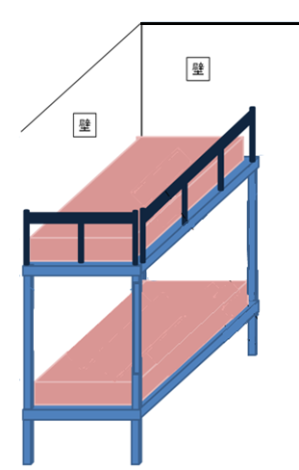

 | 玄関帳場又はフロント |  |  |  |  |  |  |  | 階層式寝台

受付台
上段のふちには、宿泊者が寝台から落ちないよう
手すりを設ける等適切に措置することが望ましい
3.12ｍ

2.2ｍ

受付台の高さがわかる立面図または写真を添付してください
 |  |  |  |  |  |  |  |  | おおむね１ｍ以上※
下段マットレスの
上から上段までの
長さ

 |  |  |  |  | 出 入 口

 |  |  |  |  |  |  |  |  | ※旅館業法施行令第一条第二項第三号

